서울공중화장실위치정보_위도경도
주차장명 |  | 주소 |  | 운영구분명 |  | 주차 면(주차 가능 차량 수) |  | 평일 운영 시작시각(HHMM) |  | 주말 운영 시작시각(HHMM) |  | 공휴일 운영 시작시각(HHMM) |  | 토요일 유,무료 구분명 |  | 월 정기권 금액 |  | 기본 주차 시간(분 단위) |  | 추가 단위 시간(분 단위) |  | 위도 |  | N TM좌표 변환 E |  | TM좌표 제외지역 반영 |  | 효창-홍대 Line 과의 거리(절대값 전) | 효창-홍대 와의 거리 | 효창-홍대 와의 거리 REAL DATA | 제한거리
양화진 공영주차장(구) | 마포구 | 합정동 139-21 | 노외 주차장 | 시간제 주차장 | 02-300-5052 | 133 | 유료 | 0 | 2400 | 0 | 2400 | 0 | 2400 | 무료 | 무료 | 50000 | 100 | 5 | 100 | 5 | 0 | 37.545733 | 126.9112039 | 449589.0206 | 192153.8953 | 449589.0206 | null | #VALUE! | #VALUE! | #VALUE! | 400
망원1-2 공영주차장(구) | 마포구 | 망원동 403-2 | 노외 주차장 | 시간제 주차장 | 02-300-5052 | 150 | 유료 | 0 | 2400 | 0 | 2400 | 0 | 2400 | 무료 | 무료 | 50000 | 100 | 5 | 100 | 5 | 0 | 37.55558459 | 126.9058731 | 450682.77035 | 191683.95547 | 450682.77035 | null | #VALUE! | #VALUE! | #VALUE!
가족공원주차장(시) | 용산구 | 용산동6가 93-6 | 노외 주차장 | 시간제 주차장 | 02-792-5661 | 50 | 유료 | 0 | 2400 | 0 | 2400 | 0 | 2400 | 무료 | 무료 | 120000 | 300 | 10 | 300 | 10 | 0 | 37.52073083 | 126.9836596 | 446810.80556 | 198555.66536 | null | null | #VALUE! | #VALUE! | #VALUE! |  | a | b |  | ax+bx+c=0 |  | |ax+by+c|/(a^2+b^2)^1/2
청파동1마을공원공영주차장(구) | 용산구 | 청파동3가 118-102 | 노외 주차장 | 시간제 주차장 | 010-8956-2371 | 105 | 유료 | 0 | 2400 | 0 | 2400 | 0 | 2400 | 무료 | 무료 | 98000 | 150 | 5 | 150 | 5 | 0 | 37.54294115 | 126.9684714 | 449275.95432 | 197214.00039 | 449275.95432 | 197214.00039 | 695.85822106 | 695.85822106 | #VALUE! | 효창공원 | 37.539241 | 126.96127 |  | a | 3135.4199473 | a^2 | 9830858.2462 | (a^2+b^2)^1/2 | 3779.3963533
청파동청사(구) | 용산구 | 청파동2가 91-1 | 노외 주차장 | 시간제 주차장 | 070-4257-3611 | 32 | 유료 | 0 | 2400 | 0 | 2400 | 0 | 2400 | 무료 | 무료 | 98000 | 150 | 5 | 150 | 5 | 0 | 37.54549939 | 126.9699178 | 449559.81567 | 197341.90121 | 449559.81567 | 197341.90121 | 1002.7648809 | 1002.7648809 | #VALUE! |  | X | Y |  | b | 2110.2081767 | b^2 | 4452978.549
용산전자상가4(구) | 용산구 | 원효로3가 51-5 | 노외 주차장 | 시간제 주차장 | 02-707-3163 | 114 | 유료 | 800 | 2200 | 800 | 2200 | 800 | 2200 | 무료 | 무료 | 130000 | 250 | 5 | 250 | 5 | 0 | 37.53388844 | 126.9600572 | 448271.60436 | 196470.05956 | 448271.60436 | 196470.05956 | -552.73506847 | 552.73506847 | #VALUE! | TM | 448865.56444 | 196577.48527 |  | c | -1822201461.2
후암동주차장(구) | 용산구 | 후암동 65-4 | 노외 주차장 | 시간제 주차장 | 010-3330-8150 | 39 | 유료 | 0 | 2400 | 0 | 2400 | 0 | 2400 | 무료 | 무료 | 140000 | 150 | 5 | 150 | 5 | 0 | 37.55048874 | 126.9764859 | 450113.34868 | 197922.40479 | 450113.34868 | null | #VALUE! | #VALUE! | #VALUE! |  | c | d
해방촌노외(시) | 용산구 | 용산동2가 1-1497 | 노외 주차장 | 시간제 주차장 | 02-2642-6209 | 24 | 유료 | 900 | 2200 | 900 | 2200 | 900 | 2200 | 무료 | 무료 | 100000 | 150 | 5 | 150 | 5 | 0 | 37.54438297 | 126.9843042 | 449435.61038 | 198613.07987 | 449435.61038 | null | #VALUE! | #VALUE! | #VALUE! | 홍대입구 | 37.558239 | 126.92577
동작대교(시) | 용산구 | 용산동6가 69-11 | 노외 주차장 | 시간제 주차장 | 02-2642-6209 | 87 | 유료 | 800 | 2200 | 800 | 2200 | 800 | 2200 | 무료 | 무료 | 50000 | 100 | 5 | 100 | 5 | 0 | 37.51801557 | 126.9839829 | 446509.47324 | 198584.19067 | null | null | #VALUE! | #VALUE! | #VALUE! |  | X | Y
망원동 노외 공영주차장(구) | 마포구 | 망원동 478-10 | 노외 주차장 | 시간제 주차장 | 02-300-5052 | 13 | 유료 | 900 | 1900 | 900 | 1900 | 0 | 0 | 무료 | 유료 | 50000 | 100 | 5 | 100 | 5 | 0 | 37.55955925 | 126.9066011 | 451123.79918 | 191748.71206 | 451123.79918 | null | #VALUE! | #VALUE! | #VALUE! | TM | 450975.77262 | 193442.06532
...
 |  |  |  |  |  |  |  |  |  |  |  |  |  |  |  |  |  |  |  |  |  |  |  |  |  |  |  |  | 723.9010681 | 2726.7322171
 |  |  |  |  |  |  |  |  |  |  |  |  |  |  |  |  |  |  |  |  |  |  |  |  |  |  |  |  | 871.88351653 | #VALUE!
 |  |  |  |  |  |  |  |  |  |  |  |  |  |  |  |  |  |  |  |  |  |  |  |  |  |  |  |  | 77.383370125 | #VALUE!
 |  |  |  |  |  |  |  |  |  |  |  |  |  |  |  |  |  |  |  |  |  |  |  |  |  |  |  |  | 205.75742089 | 2946.2898532
 |  |  |  |  |  |  |  |  |  |  |  |  |  |  |  |  |  |  |  |  |  |  |  |  |  |  |  |  | 821.46367485 | #VALUE! |  |  |  | 거리제한 | N | E |  | N | E
 |  |  |  |  |  |  |  |  |  |  |  |  |  |  |  |  |  |  |  |  |  |  |  |  |  |  |  |  | 644.52216529 | 220.98076572 |  |  |  | 최북단 | 37.571458 | 126.976438 | 최동단 | 37.571458 | 126.976438
 |  |  |  |  |  |  |  |  |  |  |  |  |  |  |  |  |  |  |  |  |  |  |  |  |  |  |  |  | 286.9456197 | #VALUE! |  |  |  |  | 452440.44081 | 197918.75596 |  | 452440.44081 | 197918.75596
 |  |  |  |  |  |  |  |  |  |  |  |  |  |  |  |  |  |  |  |  |  |  |  |  |  |  |  |  | 1317.4787964 | #VALUE! |  |  |  | 최남단 | 37.521133 | 126.978852 | 최서단 | 37.548684 | 126.913147
 |  |  |  |  |  |  |  |  |  |  |  |  |  |  |  |  |  |  |  |  |  |  |  |  |  |  |  |  | 1366.2143103 | #VALUE! |  |  |  |  | 446855.52127 | 198130.72965 |  | 449916.35064 | 192325.89196
 |  |  |  |  |  |  |  |  |  |  |  |  |  |  |  |  |  |  |  |  |  |  |  |  |  |  |  |  | 179.4107463 | #VALUE! |  |  |  | 대략적인 확인 위치
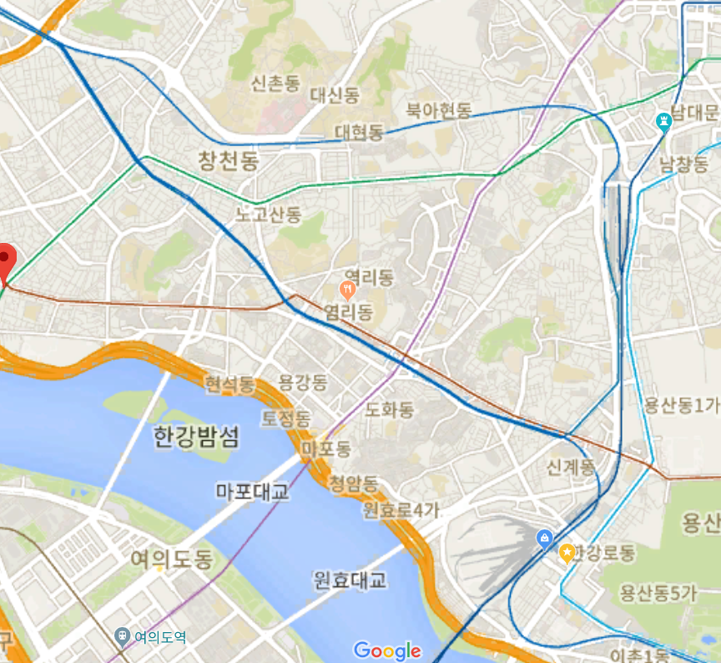
 |  |  |  |  |  |  |  |  |  |  |  |  |  |  |  |  |  |  |  |  |  |  |  |  |  |  |  |  | #VALUE! | #VALUE!
 |  |  |  |  |  |  |  |  |  |  |  |  |  |  |  |  |  |  |  |  |  |  |  |  |  |  |  |  | #VALUE! | #VALUE!
 |  |  |  |  |  |  |  |  |  |  |  |  |  |  |  |  |  |  |  |  |  |  |  |  |  |  |  |  | 208.61097876 | #VALUE!
 |  |  |  |  |  |  |  |  |  |  |  |  |  |  |  |  |  |  |  |  |  |  |  |  |  |  |  |  | 270.70881606 | 812.00970759
 |  |  |  |  |  |  |  |  |  |  |  |  |  |  |  |  |  |  |  |  |  |  |  |  |  |  |  |  | 526.3885789 | 202.00753623
 |  |  |  |  |  |  |  |  |  |  |  |  |  |  |  |  |  |  |  |  |  |  |  |  |  |  |  |  | 489.75541055 | 462.36771137
 |  |  |  |  |  |  |  |  |  |  |  |  |  |  |  |  |  |  |  |  |  |  |  |  |  |  |  |  | #VALUE! | #VALUE!
 |  |  |  |  |  |  |  |  |  |  |  |  |  |  |  |  |  |  |  |  |  |  |  |  |  |  |  |  | 1295.652145 | #VALUE!
 |  |  |  |  |  |  |  |  |  |  |  |  |  |  |  |  |  |  |  |  |  |  |  |  |  |  |  |  | 660.62073285 | #VALUE!
 |  |  |  |  |  |  |  |  |  |  |  |  |  |  |  |  |  |  |  |  |  |  |  |  |  |  |  |  | 209.41806104 | #VALUE!
 |  |  |  |  |  |  |  |  |  |  |  |  |  |  |  |  |  |  |  |  |  |  |  |  |  |  |  |  | 659.85491349 | #VALUE!
 |  |  |  |  |  |  |  |  |  |  |  |  |  |  |  |  |  |  |  |  |  |  |  |  |  |  |  |  | 393.9733874 | #VALUE!
 |  |  |  |  |  |  |  |  |  |  |  |  |  |  |  |  |  |  |  |  |  |  |  |  |  |  |  |  | 515.67225534 | #VALUE!
 |  |  |  |  |  |  |  |  |  |  |  |  |  |  |  |  |  |  |  |  |  |  |  |  |  |  |  |  | 489.17485487 | #VALUE!
 |  |  |  |  |  |  |  |  |  |  |  |  |  |  |  |  |  |  |  |  |  |  |  |  |  |  |  |  | #VALUE! | #VALUE!
 |  |  |  |  |  |  |  |  |  |  |  |  |  |  |  |  |  |  |  |  |  |  |  |  |  |  |  |  | #VALUE! | #VALUE!
 |  |  |  |  |  |  |  |  |  |  |  |  |  |  |  |  |  |  |  |  |  |  |  |  |  |  |  |  | #VALUE! | #VALUE!
 |  |  |  |  |  |  |  |  |  |  |  |  |  |  |  |  |  |  |  |  |  |  |  |  |  |  |  |  | 244.58456536 | #VALUE!
 |  |  |  |  |  |  |  |  |  |  |  |  |  |  |  |  |  |  |  |  |  |  |  |  |  |  |  |  | #VALUE! | #VALUE!
 |  |  |  |  |  |  |  |  |  |  |  |  |  |  |  |  |  |  |  |  |  |  |  |  |  |  |  |  | 2553.775689 | #VALUE!
 |  |  |  |  |  |  |  |  |  |  |  |  |  |  |  |  |  |  |  |  |  |  |  |  |  |  |  |  | 731.99168409 | #VALUE!
 |  |  |  |  |  |  |  |  |  |  |  |  |  |  |  |  |  |  |  |  |  |  |  |  |  |  |  |  | 948.48258296 | #VALUE!
 |  |  |  |  |  |  |  |  |  |  |  |  |  |  |  |  |  |  |  |  |  |  |  |  |  |  |  |  | 2468.2873248 | #VALUE!
 |  |  |  |  |  |  |  |  |  |  |  |  |  |  |  |  |  |  |  |  |  |  |  |  |  |  |  |  | #VALUE! | #VALUE!
 |  |  |  |  |  |  |  |  |  |  |  |  |  |  |  |  |  |  |  |  |  |  |  |  |  |  |  |  | #VALUE! | #VALUE!
 |  |  |  |  |  |  |  |  |  |  |  |  |  |  |  |  |  |  |  |  |  |  |  |  |  |  |  |  | 536.55225217 | #VALUE!
...

